Накладная-№3
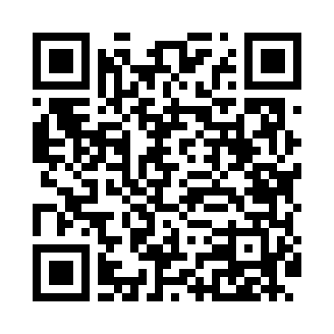
Номер товарно-транспортной накладной: |  |  | Торговый представитель: Саидкулов Абдулазиз Абдумажид угли
Поставщик: Toshkent falcon fly 2 |  |  | Телефон торгового представителя: +998915884575
Дата отгрузки: 05.12.2025 |  |  | Контрагент: """" Klient
Дата консигнации: |  |  | Адрес:
Доставщик: |  |  | Телефон:
Телефон доставщика:
Время заказа: 05.12.2025 14:18:14
№ | Штрих-код | Название товаров (работ,услуг) | Количество | Количество в кейсе | Цена | Сумма
 |  |  | 118 |  |  | 274
1 | 6905621392340 | Ложка DB-92-34 | 10 | 10 шт. | 2.80 | 28
2 | 6905621392357 | Металл санчқи DB-92-35 | 10 | 10 шт. | 2.80 | 28
3 | 6905621392364 | Ложка Вилка DB-92-36 | 4 | 4 шт. | 2 | 8
4 | 6982321692666 | Ложка DB-3-111 | 10 | 10 шт. | 1 | 10
5 | 7896968102374 | Десертная ложка с длинной ручкой 102-37 | 10 | 10 шт. | 1.20 | 12
6 | 6911072451284 | Ложка DB-3-112 | 20 | 20 шт. | 3 | 60
7 | 6911072107273 | Вилка DB-3-113 | 20 | 20 шт. | 3 | 60
8 | 6911072100502 | Ложка DB-3-115 | 20 | 20 шт. | 2.80 | 56
9 | 6959801300014 | Кошик узун 32cm DB-306-22 | 10 | 10 шт. | 0.40 | 4
10 | 6905621392074 | Маленькая чайная ложка DB-92-3 | 4 | 4 шт. | 2 | 8
Итого: 274$|->UZS: 3,425,000.00

